工具总费用对比
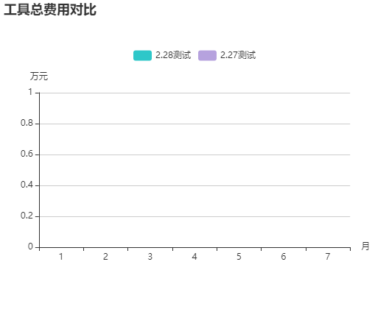

耗材总费用对比


备件总费用对比


